объекты
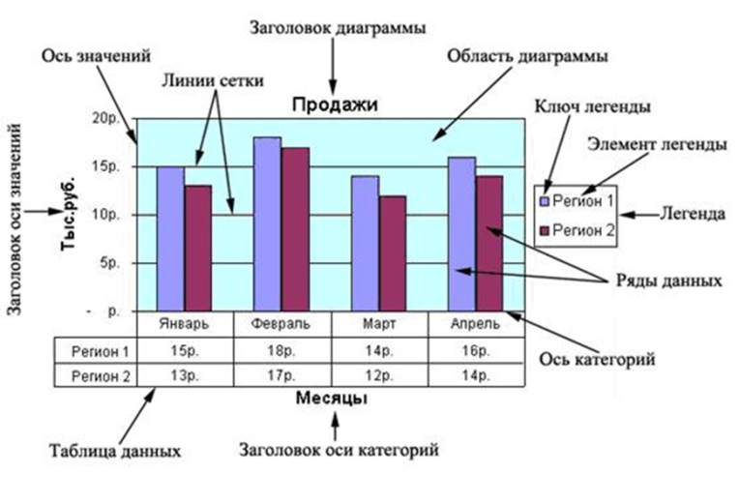
Диаграмма – объект электронной таблицы, наглядно показывающий соотношение каких-либо величин.

Виды
 |  |  | Примеры диаграмм
Посетители веб-сайта
 | Посетители
Янв | 7092
Фев | 7497
Мар | 7560
Апр | 5796
Май | 13984
Июн | 18743
Июл | 15434
Авг | 14545
Сен | 17434
Окт | 16984
Ноя | 15983
Дек | 27822
Посетители веб-сайта
 | Посетители
Янв | 7092
Фев | 7497
Мар | 7560
Апр | 5796
Май | 13984
Июн | 18743
Июл | 15434
Авг | 14545
Сен | 17434
Окт | 16984
Ноя | 15983
Дек | 27822
Месяц | Посетители
Янв | 7,092
Фев | 7,497
Мар | 7,560
Апр | 5,796
Май | 13,984
Июн | 18,743
Июл | 15,434
Авг | 14,545
Сен | 17,434
Окт | 16,984
Ноя | 15,983
Дек | 27,822

 |  | Гистограмма |  | Линейчатая
Посетители веб-сайта
 | Посетители
Янв | 7092
Фев | 7497
Мар | 7560
Апр | 5796
Май | 13984
Июн | 18743
Июл | 15434
Авг | 14545
Сен | 17434
Окт | 16984
Ноя | 15983
Дек | 27822
Посетители веб-сайта
 | Посетители
Янв | 7092
Фев | 7497
Мар | 7560
Апр | 5796
Май | 13984
Июн | 18743
Июл | 15434
Авг | 14545
Сен | 17434
Окт | 16984
Ноя | 15983
Дек | 27822

 |  | График |  | Круговая

Построение
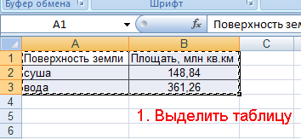

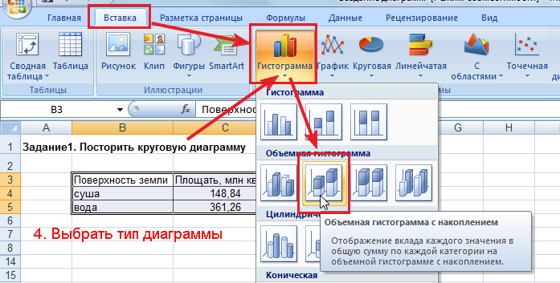

Пример 1
Добавить название диаграммы "Средний балл"
Изменить цвет столбцов
Включите подписи значений
Сделать подписи фамилий по вертикали

 | Фамилия | Имя | Баллы
1 | Иванов | Алексей | 3.4
2 | Петрова | Мария | 5
3 | Афанасьев | Петр | 4.3
4 | Орлова | Наталья | 4.5
Средний балл
5 | Мишина | Ирина | 3.2
6 | Цветаева | Ольга | 3
7 | Федоров | Михаил | 4.8

Пример 2
По данным таблицы постройте круговую диаграмму с заголовком "Успеваемость 2б класса за 1 четверть"
Включите подписи значений в %
Изменить цвет секторов

Успеваемость 2б класса за 1 четверть
Виды успеваемости | Количество
отличники | 3
ударники | 12
троечники | 8
двоечники | 1

Задание_1
По данным таблицы постройте гистограмму "Количество учащихся в кружке "Юный техник""
 |  |  |  |  |  |  | При необходимости изменить подписи горизонтальной оси и элементов легенды (на вкладке КОНСТРУКТОР)
Кружок | 3а | 3б | 3в | 2а | 2б | 2в
вязание | 3 | 5 | 10 | 1 | 8 | 3
танцевальный | 5 | 2 | 2 | 2 | 6 | 7
игра на гитаре | 7 | 2 | 3 | 4 | 6 | 4
макраме | 1 | 10 | 2 | 4 | 1 | 8
юный техник | 3 | 3 | 4 | 8 | 5 | 1
кукольный | 5 | 2 | 8 | 5 | 5 | 2
бисероплетение | 8 | 5 | 1 | 7 | 1 | 5

 |  |  |  |  |  |  | Для выделения несмежных диапазонов используйте клавишу CTRL

Задание_2
Занятость в кружках 2а класса
По данным таблицы построить гистограмму "Занятость в кружках 2а класса" по всем кружкам
Оформите диаграмму по приведенному образцу

Кружок | 3а | 3б | 3в | 2а | 2б | 2в
вязание | 3 | 5 | 10 | 1 | 8 | 3
танцевальный | 5 | 2 | 2 | 2 | 6 | 7
игра на гитаре | 7 | 2 | 3 | 4 | 6 | 4
макраме | 1 | 10 | 2 | 4 | 1 | 8
юный техник | 3 | 3 | 4 | 8 | 5 | 1
кукольный | 5 | 2 | 8 | 5 | 5 | 2
бисероплетение | 8 | 5 | 1 | 7 | 1 | 5

Задание_4
 | отопление, руб/кв.м | хол.вода, руб/чел
 | 3.45 | 12.46 |  |  |  | ЗАДАНИЕ: 1) Выполнить расчеты оплаты за коммунальные услуги. 2) Построить диаграмму (гистограмму), отражающую оплату за отопление, холодное водоснабжение и суммарную оплату по каждой квартире

Коммунальные услуги
Номер квартиры | Общ. площадь квартиры, кв.м | число жильцов | плата за отопление, руб. | плата за хол. воду, руб | Общая сумма за квартплату, руб
кв.1 | 125 | 5 | 431.25 | 62.3 | 493.55
кв.2 | 45 | 2 | 155.25 | 24.92 | 180.17
кв.3 | 36 | 3 | 124.2 | 37.38 | 161.58
кв.4 | 60 | 6 | 207 | 74.76 | 281.76
кв.5 | 58 | 3 | 200.1 | 37.38 | 237.48
кв.6 | 45 | 1 | 155.25 | 12.46 | 167.71

Успеваемость
